Calcul Dommage
Fiche de calcul du dommage et de l'indemnisation - entreprise culturelle |  |  |  |  |  |  |  |  |  |  |  | # de dossier: | IPFE_

Introduction
La perte financière est calculée en fonction des dépenses ainsi que des indemnités et revenus.

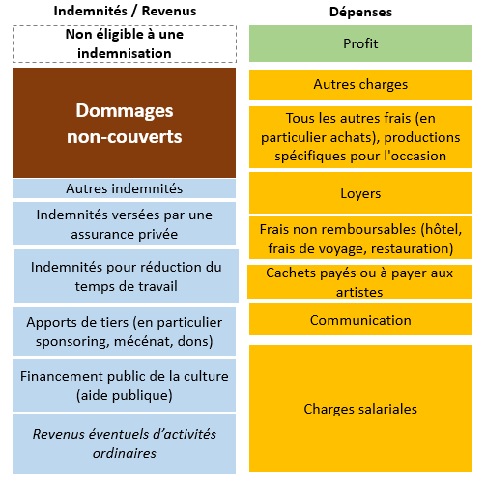
Marche à suivre

Afin de calculer le montant du dommage, veuillez svp remplir le tableau ci-dessous en fonction des étapes suivantes:

 | 1) Dépenses (A + B + C + D + E + F + G)
 | 2) Revenus et Indemnités (H + I + J + K + L + M)
 |  | Note importante
 |  | -Le/la requérant/e peut indiquer dans la case prévue à cet effet tout commentaire nécessaire à la compréhension de la nature de la charge ou des indemnités/revenus.
 |  | -Afin d'accélérer le traitement de la demande, le/la requérant/e peut annexer un justificatif pour les montants composant l'essentiel de la perte financière.
 | 3) Le montant total des pertes financières est ensuite automatiquement calculé et seul le 80% de ce dernier est retenu (art. 8 al. 2 de l'ordonnance)

1) Dépenses

 |  |  |  | avant mars 2020* | mars 2020 | avril 2020 | mai 2020 | juin 2020 | juillet 2020 | août 2020 | après août 2020* | TOTAL

A) | Charges salaires |  |  |  |  |  |  |  |  |  |  | - |  | Justificatif annexé

 |  |  | Commentaires

B) | Communication |  |  |  |  |  |  |  |  |  |  | - |  | Justificatif annexé

 |  |  | Commentaires

C) | Cachets payés ou à payer aux artistes |  |  |  |  |  |  |  |  |  |  | - |  | Justificatif annexé

 |  |  | Commentaires

D) | Frais non remboursables |  |  |  |  |  |  |  |  |  |  | - |  | Justificatif annexé

 |  |  | Commentaires

E) | Loyers |  |  |  |  |  |  |  |  |  |  | - |  | Justificatif annexé

 |  |  | Commentaires

F) | Tous les autres frais (en particulier achats), production spécifiques pour l'occasion |  |  |  |  |  |  |  |  |  |  | - |  | Justificatif annexé

 |  |  | Commentaires

G) | Autres charges |  |  |  |  |  |  |  |  |  |  | - |  | Justificatif annexé

 |  |  | Commentaires

 |  |  |  | - | - | - | - | - | - | - | - | -

 | *les périodes avant mars 2020 et après août 2020 peuvent être prises en considération si nécessaire au calcul des pertes financières tel que défini dans l'Aide-mémoire.

2) Revenus éventuels et indemnités

 |  |  |  | avant mars 2020* | mars 2020 | avril 2020 | mai 2020 | juin 2020 | juillet 2020 | août 2020 | après août 2020* | TOTAL

H) | Revenus éventuels d’activités ordinaires |  |  |  |  |  |  |  |  |  |  | - |  | Justificatif annexé

 |  |  | Commentaires

I) | Financement public de la culture (aide publique) |  |  |  |  |  |  |  |  |  |  | - |  | Justificatif annexé

 |  |  | Commentaires

J) | Apports de tiers (en particulier sponsoring, mécénat, dons) |  |  |  |  |  |  |  |  |  |  | - |  | Justificatif annexé

 |  |  | Commentaires

K) | Indemnités pour réduction du temps de travail |  |  |  |  |  |  |  |  |  |  | - |  | Justificatif annexé

 |  |  | Commentaires

L) | Indemnités versées par une assurance privée |  |  |  |  |  |  |  |  |  |  | - |  | Justificatif annexé

 |  |  | Commentaires

M) | Autres indemnités |  |  |  |  |  |  |  |  |  |  | - |  | Justificatif annexé

 |  |  | Commentaires

 |  |  |  | - | - | - | - | - | - | - | - | -

 | *les périodes avant mars 2020 et après août 2020 peuvent être prises en considération si nécessaire au calcul des pertes financières tel que défini dans l'Aide-mémoire.

3) Pertes financières estimées

 |  |  |  | avant mars 2020* | mars 2020 | avril 2020 | mai 2020 | juin 2020 | juillet 2020 | août 2020 | après août 2020* | TOTAL

 |  |  |  | - | - | - | - | - | - | - | - | -

 |  |  |  |  |  |  |  |  | Total des pertes financières = A + B + C + D + E + F + G - H - I - J - K - L - M |  |  | -

 |  |  |  |  |  |  |  |  | Montant maximum autorisé (80% ) |  |  | -

 | *les périodes avant mars 2020 et après août 2020 peuvent être prises en considération si nécessaire au calcul des pertes financières tel que défini dans l'Aide-mémoire.

Commentaire général

